Аркуш1
Фігура | Початкова ймовірність, P(Вi) | Імовірність випадання числа 5, P(A|Bi) | Добуток імовірностей P(Вi)*P(A|Bi) | Імовірність після нормалізації P(Bi|A) | Відсоткова ймовірність фігури
Тертаедр | 0.33333333333 | 0 | 0 | 0 | 0
Куб | 0.33333333333 | 0.16666666667 | 0.055555555556 | 0.57142857143 | 57.143%
Октаедр | 0.33333333333 | 0.125 | 0.041666666667 | 0.42857142857 | 42.857%
Сумарна ймовірність, P(А) |  |  | 0.097222222222

Фігура | Початкова ймовірність, P(Вi) | Імовірність випадання числа 2, P(A|Bi) | Імовірність випадання числа 5 після 2 P(A|Bi) | Імовірність випадання числа 4 після 5 P(A|Bi) | Добуток імовірностей P(Вi)*P(A|Bi) | Імовірність після нормалізації P(Bi|A) | Відсоткова ймовірність фігури
Тертаедр | 0.33333333333 | 1/4 | 0 | 0 | 0 | 0 | 0
Куб | 0.33333333333 | 1/6 | 1/6 | 1/6 | 1/648 | 64/91 | 70.330%
Октаедр | 0.33333333333 | 1/8 | 1/8 | 1/8 | 1/1536 | 27/91 | 29.670%
Сумарна ймовірність, P(А) |  |  | 91/41472

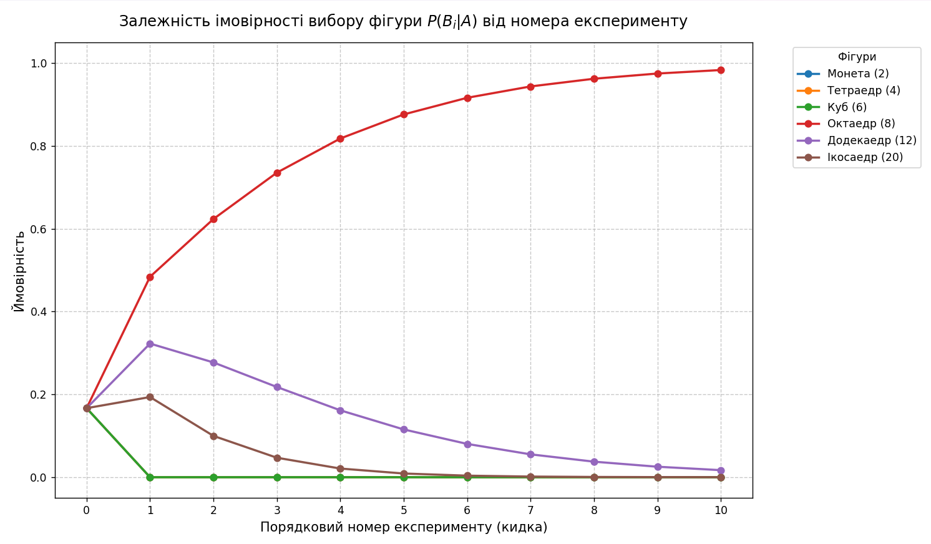
 |  |  |  |  |  |  |  |  |  | Фігура -> | 2d | 4d | 6d | 8d | 12d | 20d
 |  |  |  |  |  |  |  | Номер кидання | Число, що спостерігаємо | P(Вi) | 0.16666666667 | 0.16666666667 | 0.16666666667 | 0.16666666667 | 0.16666666667 | 0.16666666667
 |  |  |  |  |  |  |  | 1 | 7 | P(B1|A) -> | 0 | 0 | 0 | 1/8 | 1/12 | 1/20
 |  |  |  |  |  |  |  | 2 | 2 | P(B2|A) -> | 1/2 | 1/4 | 1/6 | 1/8 | 1/12 | 1/20
 |  |  |  |  |  |  |  | 3 | 2 | P(B3|A) -> | 1/2 | 1/4 | 1/6 | 1/8 | 1/12 | 1/20
 |  |  |  |  |  |  |  | 4 | 5 | P(B4|A) -> | 0 | 0 | 1/6 | 1/8 | 1/12 | 1/20
 |  |  |  |  |  |  |  | 5 | 6 | P(B5|A) -> | 0 | 0 | 1/6 | 1/8 | 1/12 | 1/20
 |  |  |  |  |  |  |  | 6 | 1 | P(B6|A) -> | 1/2 | 1/4 | 1/6 | 1/8 | 1/12 | 1/20
 |  |  |  |  |  |  |  | 7 | 6 | P(B7|A) -> | 0 | 0 | 1/6 | 1/8 | 1/12 | 1/20
 |  |  |  |  |  |  |  | 8 | 6 | P(B8|A) -> | 0 | 0 | 1/6 | 1/8 | 1/12 | 1/20
 |  |  |  |  |  |  |  | 9 | 4 | P(B9|A) -> | 0 | 1/4 | 1/6 | 1/8 | 1/12 | 1/20
 |  |  |  |  |  |  |  | 10 | 7 | P(B10|A) -> | 0 | 0 | 0 | 1/8 | 1/12 | 1/20
 |  |  |  |  |  |  |  | Сумарна ймовірність, P(А) |  | Добуток імовірностей P(Вi)*P(A|Bi) | 0 | 0 | 0 | 1/(8^10) | 1/(12^10) | 1/(20^10)
 |  |  |  |  |  |  |  |  |  | Імовірність після нормалізації P(Bi|A) | 0 | 0 | 0
 |  |  |  |  |  |  |  |  |  | Відсоткова ймовірність фігури | 0.00% | 0.00% | 0.00% | 98.280% | 1.704% | 0.010%

